Накладная-№3
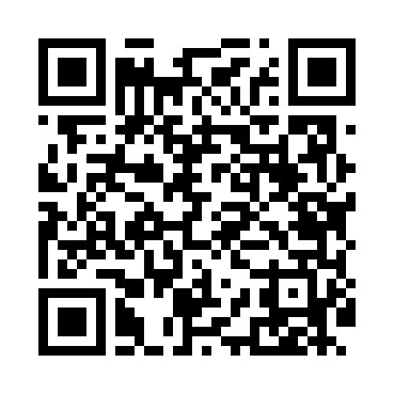
Номер товарно-транспортной накладной: |  |  | Торговый представитель: Kamol aka
Поставщик: Toshkent falcon fly 2 |  |  | Телефон торгового представителя: +998979626299
Дата отгрузки: 19.11.2025 |  |  | Контрагент: Dona zakass
Дата консигнации: |  |  | Адрес:
Доставщик: |  |  | Телефон:
Телефон доставщика:
Время заказа: 19.11.2025 14:40:02
№ | Штрих-код | Название товаров (работ,услуг) | Количество | Количество в кейсе | Цена | Сумма
 |  |  | 101 |  |  | 150.1
1 | 6920250671048 | Пластмас салатница 31106 15x13x4 см DB-67-104 | 20 | 20 шт. | 1.30 | 26
2 | 6920250671147 | Пластмас ликоб 33009 22x22x5 см DB-67-114 | 10 | 10 шт. | 2.80 | 28
3 | 6902011050330 | Пластмасса салатница JYH7085 30x14.5x4 см DB- 67-68 | 10 | 10 шт. | 3.40 | 34
4 | 6905385390217 | Пластиковая салатница YST105, 22.5×13 см, XP- 39-21 | 10 | 10 шт. | 1.80 | 18
5 | 2024161380014 | Пластиковый салатница 335 ø6.9×H2cm DB-59-50 | 50 | 50 шт. | 0.50 | 25
6 | 6805019698385 | Коврики напольные для ванной комнаты 90*150 D B-98-38 | 1 | 1 шт. | 19.10 | 19.10
Итого: 150.1$|->UZS: 1,876,250.00

